Actuador PCB
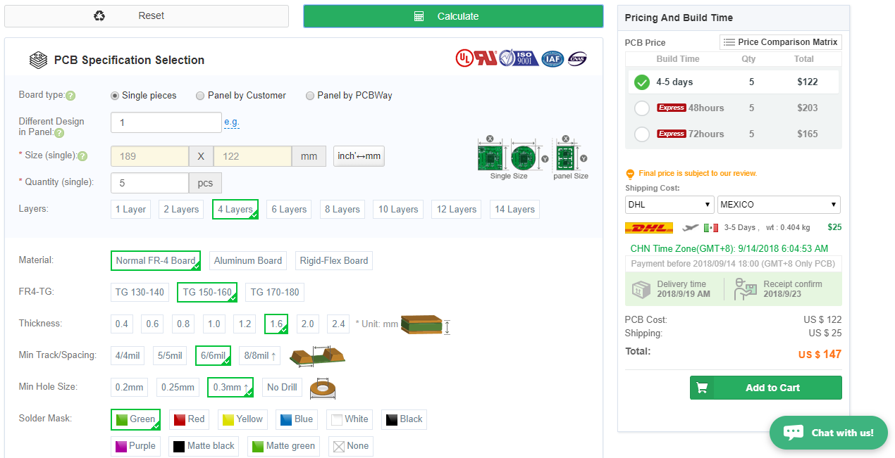
Cantidad | 5

Sensor PCB
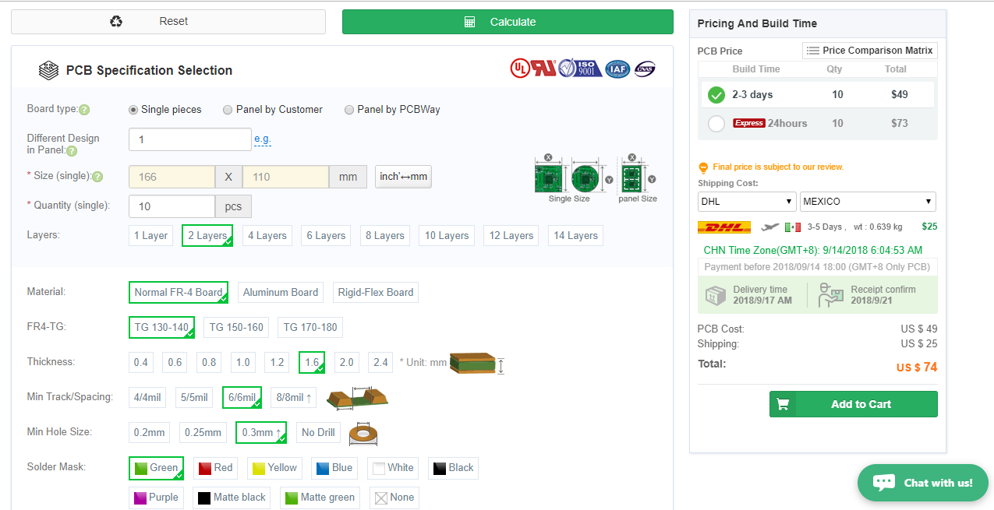
Cantidad | 10

